gaz inertes - O2 - mélanges
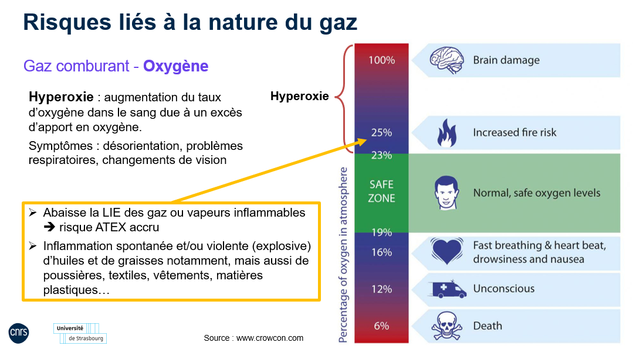
délégation Alsace
Outil d'aide à la détermination du besoin d'installation d'une détection de gaz en cas de présence d'une bouteille de gaz inerte, d'oxygène ou d'un mélange de gaz dans un local fermé
Outil créé par le service de prévention et de sécurité du CNRS délégation Alsace - Tous droits réservés
Scénario d'un incident vidant la bouteille combiné à un défaut de ventilation mécanique
Remarque : cet outil ne fonctionne que pour les gaz comprimés non liquéfiés en bouteille (= la pression de la bouteille diminue au fur et à mesure de la consommation en gaz). L'outil pour les gaz liquéfiés (la charge en gaz de la bouteille est indiquée en kg et la pression de la bouteille reste constante jusqu'à ce qu'elle soit vide) prend en compte la charge en gaz de la bouteille au lieu de la pression de la bouteille. Exemples de gaz liquéfiés en bouteille sous pression : dioxyde de carbone (≥ S01), protoxyde d'azote, chlore, propane
Les cellules en jaune sont à renseigner.

 | Gaz présents dans la bouteille | Fraction (%) | LIE (%) | Seuil de toxicité (%)
 | Oxygène |  | / | /
 | Azote |  | / | /

 | Surface du local (m²)
 | Hauteur sous plafond (m)
 | Volume du local (m3) |  | 0.00
 | Marge de sécurité (%) |  |  | estimation du volume occupé par le mobilier et les équipements
 | Volume utilisé pour le calcul (m3) |  | 0.00

 | Taille de la bouteille
 | Volume de la bouteille (m3)
 | Pression de la bouteille (bar) |  |  | si la pression reste constante (gaz comprimé liquéfié), utiliser l'outil correspondant au gaz (CO2 ou gaz toxique / corrosif)
 | Volume de gaz détendu (m3)

 | Volumes des gaz dans | O2
 | l'ensemble de la | N2
 | pièce si fuite totale sans ventilation (m3)

 |  |  |  | Ci-dessous les détections nécessaires à installer :
 | Composition des gaz dans | O2 |  | Détection O2 nécessaire !
 | l'ensemble de la | N2
 | pièce si fuite totale sans ventilation (%)

 | En cas de nécessité d'installer une détection de gaz, le tableau suivant indique les seuils d'alarme à régler et la conduite à tenir selon le 1er ou 2e seuil :
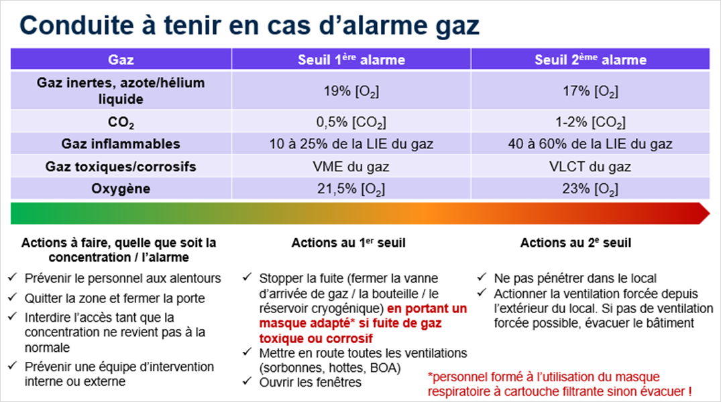
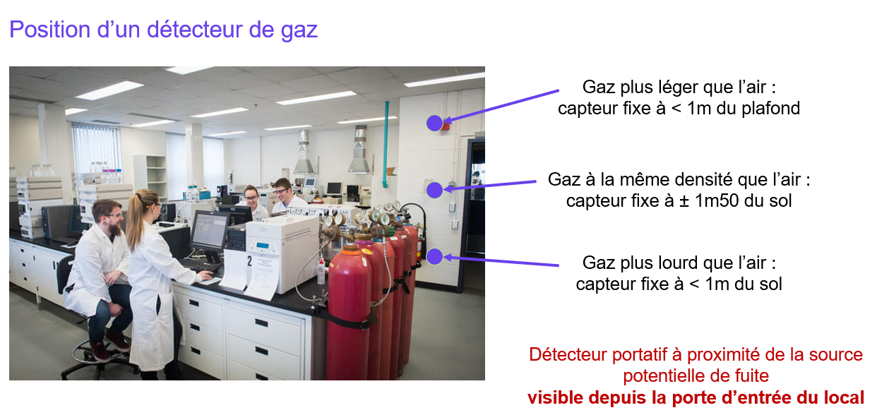

 | Rappel (infographie extraite du guide méthodologique et opérationnel Inserm "La prévention des risques liés aux gaz")

 | A contrario pour une bouteille d'oxygène (extrait du support de la sensibilisation aux risques et dangers des gaz dispensée par les services de prévention du CNRS délégation Alsace et de l'université de Strasbourg) :

CO2
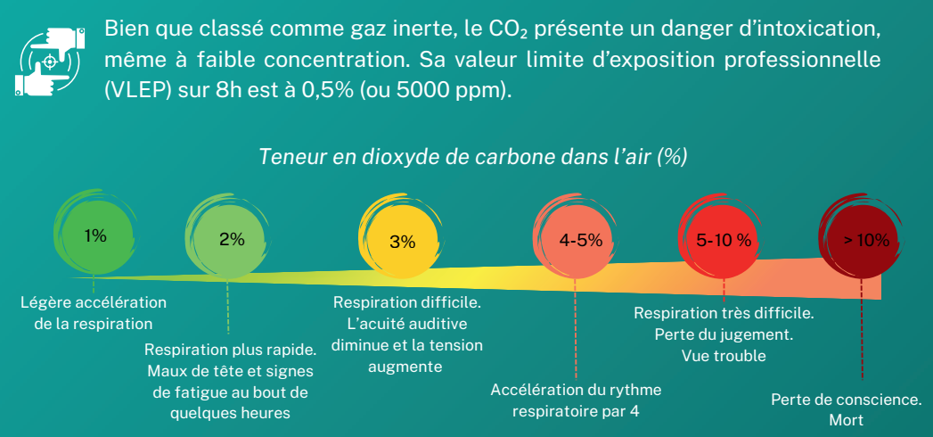
délégation Alsace
Outil d'aide à la détermination du besoin d'installation d'une détection de CO2 en cas de présence d'une bouteille de CO2 dans un local fermé
Outil créé par le service de prévention et de sécurité du CNRS délégation Alsace - Tous droits réservés
Scénario d'un incident vidant la bouteille combiné à un défaut de ventilation mécanique

surface local |  | m² | <== à renseigner obligatoirement
hauteur local |  | m | <== à renseigner obligatoirement

volume local | 0 | m3

Si la charge de la bouteille de CO2 est indiquée en m3 (cf. étiquette de la bouteille)

charge bouteille CO2 |  | m3 | <== à renseigner si charge de la bouteille de CO2 en m3 (cf. étiquette de la bouteille)

taux CO2 | #DIV/0! | %

Si la charge de la bouteille de CO2 est indiquée en kg (cf. étiquette de la bouteille)

charge bouteille CO2 |  | kg | <== à renseigner si charge de la bouteille de CO2 en kg (cf. étiquette de la bouteille)

taux CO2 | #DIV/0! | % | #DIV/0!

VLEP = valeur limite d'exposition professionnelle
En cas de charge en gaz indiquée en litres (cela est observable sur les cartouches de gaz par exemple) :
1 m3 = 1 000 litres

Pour les mélanges de gaz, indiquer en "charge bouteille" la proportion en CO2 uniquement
Exemple : bouteille L50 Air Liquide argon 90% - CO2 10%
Charge totale de la bouteille indiquée sur l'étiquette de la bouteille : 11,1 m3
Charge en CO2 à indiquer en cellule B13 : 11,1 x 10% = 1,1 m3

En cas de nécessité d'installer une détection de gaz, le tableau suivant indique les seuils d'alarme à régler et la conduite à tenir selon le 1er ou 2e seuil :
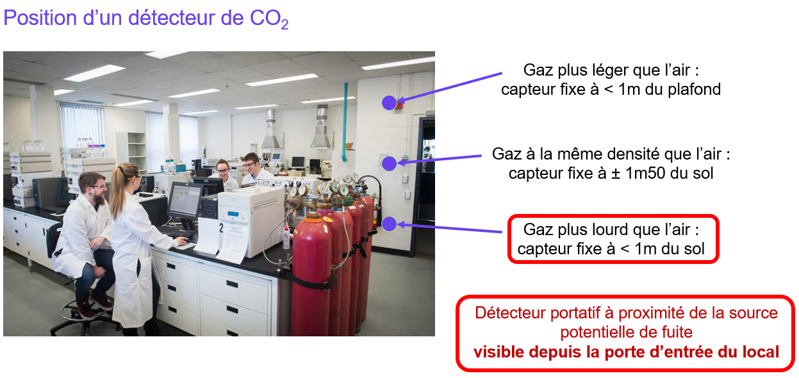

Rappel (infographie extraite du guide méthodologique et opérationnel Inserm "La prévention des risques liés aux gaz")

gaz inflammable
délégation Alsace
Outil d'aide à la détermination du besoin d'installation d'une détection explosimétrie en cas de présence d'une bouteille de gaz inflammable dans un local fermé
Outil créé par le service de prévention et de sécurité du CNRS délégation Alsace - Tous droits réservés
Scénario d'un incident vidant la bouteille combiné à un défaut de ventilation mécanique

surface local |  | m² | <== à renseigner obligatoirement
hauteur local |  | m | <== à renseigner obligatoirement
volume local | 0 | m3
Limite inférieure d'explosivité (LIE) |  | % | <== à renseigner obligatoirement (cf. rubrique 9 de la fiche de données de sécurité du gaz)

Si la charge de la bouteille est indiquée en m3 (cf. étiquette de la bouteille)

charge bouteille |  | m3 | <== à renseigner si la charge en gaz de la bouteille est en m3 (cf. étiquette de la bouteille)

concentration en gaz | #DIV/0! | %

Si la charge de la bouteille est indiquée en kg (cf. étiquette de la bouteille)

charge bouteille |  | kg | <== à renseigner si la charge en gaz de la bouteille est en kg (cf. étiquette de la bouteille)
masse volumique |  | kg/m3 | <== à renseigner obligatoirement si la charge en gaz de la bouteille est indiquée en kg (masse volumique du gaz en kg/m3)

concentration en gaz | #DIV/0! | %

En cas de charge en gaz indiquée en litres (cela est observable sur les cartouches de gaz par exemple) :
1 m3 = 1 000 litres

Pour les mélanges de gaz, indiquer en "charge bouteille" la proportion en gaz inflammable uniquement
Exemple : bouteille L50 HYD-105 Air Liquide (argon 90% - hydrogène 10%)
Charge totale de la bouteille indiquée sur l'étiquette de la bouteille : 7,5 m3
Charge en hydrogène à indiquer en cellule B13 : 7,5 x 10% = 0,75 m3

En cas de nécessité d'installer une détection de gaz, le tableau suivant indique les seuils d'alarme à régler et la conduite à tenir selon le 1er ou 2e seuil :

gaz toxique ou corrosif
délégation Alsace
Outil d'aide à la détermination du besoin d'installation d'une détection de gaz en cas de présence d'une bouteille de gaz toxique et/ou corrosif dans un local fermé
Outil créé par le service de prévention et de sécurité du CNRS délégation Alsace - Tous droits réservés
Scénario d'un incident vidant la bouteille combiné à un défaut de ventilation mécanique

surface local |  | m² | <== à renseigner obligatoirement
hauteur local |  | m | <== à renseigner obligatoirement
volume local | 0 | m3
VLEP 8h (ex-VME) |  | ppm | <== à renseigner obligatoirement en ppm (cf. rubrique 8 de la fiche de données de sécurité du gaz)

Si la charge de la bouteille est indiquée en m3 (cf. étiquette de la bouteille)

charge bouteille |  | m3 | <== à renseigner si la charge en gaz de la bouteille est en m3 (cf. étiquette de la bouteille)

concentration en gaz | #DIV/0! | %

Si la charge de la bouteille est indiquée en kg (cf. étiquette de la bouteille)

charge bouteille |  | kg | <== à renseigner si la charge en gaz de la bouteille est en kg (cf. étiquette de la bouteille)
masse volumique |  | kg/m3 | <== à renseigner obligatoirement si la charge en gaz de la bouteille est indiquée en kg (masse volumique du gaz en kg/m3)

concentration en gaz | #DIV/0! | %

VLEP = valeur limite d'exposition professionnelle
En cas de charge en gaz indiquée en litres (cela est observable sur les cartouches de gaz par exemple) :
1 m3 = 1 000 litres

Pour les mélanges de gaz, indiquer en "charge bouteille" la proportion en gaz toxique/corrosif uniquement
Exemple : bouteille L50 OTO SL19 Air Liquide (azote 90% - CO 10%)
Charge totale de la bouteille indiquée sur l'étiquette de la bouteille : 10 m3
Charge en CO à indiquer en cellule B13 : 10 x 10% = 1 m3

En cas de nécessité d'installer une détection de gaz, le tableau suivant indique les seuils d'alarme à régler et la conduite à tenir selon le 1er ou 2e seuil :

cryogéniques
délégation Alsace
Outil d'aide à la détermination du besoin d'installation d'une détection de gaz en cas de présence d'un fluide cryogénique dans un local fermé
Outil créé par le service de prévention et de sécurité du CNRS délégation Alsace - Tous droits réservés
Scénario d'un incident d'évaporation / sublimation d'un fluide cryogénique combiné à un défaut de ventilation mécanique

surface local |  | m² | <== à renseigner obligatoirement
hauteur local |  | m | <== à renseigner obligatoirement
azote liquide |  | L | <== volume d'azote liquide dans la pièce (en litres)
carboglace |  | kg | <== quantité de carboglace (en kg)

volume local | 0 | m3

total azote gazeux | 0.0 | m3
taux azote gazeux | #DIV/0! | %
volume oxygène | 0.0 | m3
taux oxygène | #DIV/0! | %

total CO2 gazeux | 0 | m3
taux CO2 | #DIV/0! | %

En cas de nécessité d'installer une détection de gaz, le tableau suivant indique les seuils d'alarme à régler et la conduite à tenir selon le 1er ou 2e seuil :

